QUIZZ
 | MINI STAGE SECURITE |  |  |  |  |  |  |  |  |  |  |  |  |  |  | Nom ??? |  |  |  |  |  | 2025-09-15
 |  | P R E P A R A T I O N d u C O N T R O L E | C O N T R O L E | D E V O I R S |  |  | …… /1pt | …… /2pts | …… /3pts | …… /4pts | …… /5pts | …… /0,25pt | …… /0,5pt |  | ………/5 | ………/20
1er O B A V M S O u v r a g e s d u B â t i m e n t A l u m i n i u m, V e r r e & M a t é r i a u x d e S y n t h è s e | Ter O B A V M S O u v r a g e s d u B â t i m e n t A l u m i n i u m, V e r r e & M a t é r i a u x d e S y n t h è s e | CAP C O B A L U C o n s t r u c t e u r d’ O u v r a g e s d u B â t i m e n t A l u m i n i u m, V e r r e & M a t é r i a u x d e S y n t h è s e |  |  |  |  |  |  |  |  |  |  |  |  |  |  |  |  |  |  | 2 points par bonne réponse |  | Pose en applique sur dormant-précadre | Pose en applique sur précadre acier | Pose en applique sur précadre ALU | Pose en applique avec tapées d'isolation
I) SECURITE SUR CHANIER

E N O N C E 1 : |  |  |  | Cocher les bonnes réponses : (vous cocherez avec un x minuscule dans les cases jaunes) |  |  |  |  |  |  |  |  |  |  |  |  |  | 0
è | ì
votre réponse | 1) | EPI veut dire : |  |  |  |  |  |  |  |  |  | Corrigé |  |  |  |  |  |  | votre réponse | 5) | L'inspection du travail peut : |  |  |  |  |  | Corrigé
 | Equipement Principale Industriel |  |  |  |  |  |  |  |  |  |  |  |  |  |  |  |  |  |  | Aller jusqu'à verbaliser le chef de chantier si les équipements de protection ne sont pas installés
 | Equipement de Protection Individuel |  |  |  |  |  |  |  |  |  |  | x | 0 |  |  |  |  |  |  | Aller jusqu'à emprisonner le chef de chantier si les équipements de protection ne sont pas installés
 | Equipement pour Proteger l'Individu |  |  |  |  |  |  |  |  |  |  |  |  |  |  |  |  |  |  | Aller jusqu'à arréter le chantier si les équipements de protection ne sont pas installés |  |  |  |  |  |  | x | 0

votre réponse | 2) | Comment doit-on signaler la présence de vitrage sur les chantier neufs ? |  |  |  |  |  |  |  |  |  |  |  | Corrigé |  |  |  |  | votre réponse | 6) | Les baudriers de sécurité individuel ne doivent pas permettre une chute de plus de : |  |  |  |  |  | Corrigé
 | En plaçant des marques blanches très apparentes dessus |  |  |  |  |  |  |  |  |  |  |  |  | x | 0 |  |  |  |  | 0,9m
 | En les salissant |  |  |  |  |  |  |  |  |  |  |  |  |  |  |  |  |  |  | 1m |  |  |  |  |  |  | x | 0
 | En laissant l'étiquette d'identification dessus |  |  |  |  |  |  |  |  |  |  |  |  |  |  |  |  |  |  | 1,5m

votre réponse | 3) | En règle générale, un homme seul ne doit pas porter une charge supérieure à : |  |  |  |  |  |  |  |  |  |  |  |  | Corrigé |  |  |  | votre réponse | 7) | Citer un autre dispositif anti-chute individuel : |  |  |  |  |  | Corrigé
 | 45kg |  |  |  |  |  |  |  |  |  |  |  |  |  |  |  |  |  |  | stop-chute |  |  |  |  |  |  | x | 0
 | 50kg |  |  |  |  |  |  |  |  |  |  |  |  |  |  |  |  |  |  | limit-chute
 | 55kg |  |  |  |  |  |  |  |  |  |  |  |  |  | x | 0 | 0 |  |  | no-chute

votre réponse | 4) | Un garde-corps de protection collective est à installer si le personnel travail à une hauteur de plus de : |  |  |  |  |  |  |  |  |  |  |  |  |  |  |  |  | votre réponse | 8) | Un ouvrier de 80kg qui court sur un échafaudage peut appliquer une masse de : |  |  |  |  |  | Corrigé
 | 3m |  |  |  |  |  |  |  |  |  |  | Corrigé |  |  |  |  |  |  |  | 350kg
 | 4m |  |  |  |  |  |  |  |  |  |  | x | 0 |  |  |  |  |  |  | 380kg
 | 5m |  |  |  |  |  |  |  |  |  |  |  |  |  |  |  |  |  |  | 400kg |  |  |  |  |  |  | x | 0
 |  |  |  |  |  |  |  |  |  |  |  |  |  |  |  |  |  |  |  |  |  |  |  |  |  |  |  | 0
 |  |  |  |  |  |  |  |  |  |  |  |  | 0 |  |  |  |  |  | 0

II) SECURITE A L'ATELIER

E N O N C E 2 : |  |  |  | Cocher les bonnes réponses : (vous cocherez avec un x minuscule dans les cases jaunes)
è | ì |  |  | Attention plusieurs réponses possibles
votre réponse | 1) | La tenue réglementaire à l'atelier doit comporter : |  |  |  |  |  |  |  |  |  | Corrigé |  |  |  |  |  | 0
 | Une veste de bleu de travail uniquement
 | Une veste et des chaussures de sécurité
 | Une veste, des chaussures et un pantalon de sécurtié |  |  |  |  |  |  |  |  |  |  | x | 0

votre réponse | 2) | Quelle est la bonne affirmation : |  |  |  |  |  |  |  |  |  |  |  | Corrigé
 | Je dois être seul opérateur sur une machine |  |  |  |  |  |  |  |  |  |  |  |  | x | 0
 | Nous pouvons être deux à usiner sur une machine
 | Toute la classe peux usiner en même temps sur une machine

votre réponse | 3) | Que faire en cas de blessure (vous ou un camarade) ? |  |  |  |  |  |  |  |  |  |  |  |  | Corrigé
 | Appeler le 18 (pompier)
 | Soigner vous-même la blessure
 | Appeler tout de suite le professeur |  |  |  |  |  |  |  |  |  |  |  |  |  | X | 0 | 0

vos réponses | 4) | Que doit faire l'opérateur avant tout usinage de pièce ?
 | Demander à tout le monde de mettre son casque anti-bruit |  |  |  |  |  |  |  |  |  |  | Corrigé
 | S'assurer d'être seul à la machine |  |  |  |  |  |  |  |  |  |  | x | 0
 | Avoir vérifier une dernière fois si son réglage est bon |  |  |  |  |  |  |  |  |  |  | x | 0
 |  |  |  |  |  |  |  |  |  |  |  | x | 0
 |  |  |  |  |  |  |  |  |  |  |  |  | 0

III) SECURITE EN CLASSE

E N O N C E 3 : |  |  |  | Classer les étapes à suivre en cas d'alerte en classe :
è | ì
vos réponses |  |  |  |  |  |  |  |  |  |  |  | Corrigé
 |  |  |  |  |  |  |  |  | 0 |  |  | Se lever dans le calme |  |  |  |  |  |  | Aller au point de ralliement en marchant
 |  |  |  |  |  |  |  |  | 0 |  |  | Le délégué de classe sort le premier |  |  |  |  |  |  | Se grouper par classe dans la coure
 |  |  |  |  |  |  |  |  | 0 |  |  | Laisser toutes ses affaires dans la classe |  |  |  |  |  |  | Le délégué de classe sort le premier
 |  |  |  |  |  |  |  |  | 0 |  |  | Suivre les consignes du professeur qui indiquera le chemin à prendre |  |  |  |  |  |  | Suivre les consignes du professeur qui indiquera le chemin à prendre
 |  |  |  |  |  |  |  |  | 0 |  |  | Le professeur fermera la marche |  |  |  |  |  |  | Le professeur fermera la marche
 |  |  |  |  |  |  |  |  | 0 |  |  | Aller au point de ralliement en marchant |  |  |  |  |  |  | Laisser toutes ses affaires dans la classe
 |  |  |  |  |  |  |  |  | 0 |  |  | Se grouper par classe dans la coure |  |  |  |  |  |  | Se lever dans le calme
 |  |  |  |  |  |  |  |  | 0

IV) PRODUITS DANGEREUX

E N O N C E 4 : |  |  |  | Cocher les bonnes réponses : (vous cocherez avec un x minuscule dans les cases jaunes)
è | ì

 |  |  |  |  | votre réponse | Ce sigle signifie : |  |  |  |  |  | Corrigé |  | 0
 |  |  |  |  |  | Inflamable
 |  |  |  |  |  | Bouteille
 |  |  |  |  |  | Danger |  |  |  |  |  | X | 0

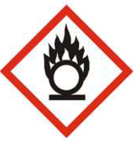
 |  |  |  |  | votre réponse | Ce sigle signifie : |  |  |  |  |  | Corrigé
 |  |  |  |  |  | Inflamable
 |  |  |  |  |  | Comburant |  |  |  |  |  | x | 0
 |  |  |  |  |  | Danger

 |  |  |  |  | votre réponse | Ce sigle signifie : |  |  |  |  |  | Corrigé
 |  |  |  |  |  | Toxique |  |  |  |  |  | x | 0
 |  |  |  |  |  | Comburant
 |  |  |  |  |  | Danger

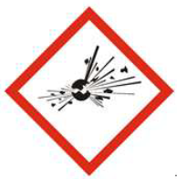
 |  |  |  |  | votre réponse | Ce sigle signifie : |  |  |  |  |  | Corrigé
 |  |  |  |  |  | Toxique
 |  |  |  |  |  | Comburant
 |  |  |  |  |  | Explosif |  |  |  |  |  | x | 0

V) RISQUE D'INCENDIES

E N O N C E 4 : |  |  |  | Cocher les bonnes réponses : (vous cocherez avec un x minuscule dans les cases jaunes)
è | ì
votre réponse | 1) | Le triangle du feu est : |  |  |  |  |  |  |  |  |  |  |  | Corrigé |  |  |  | 0
 | Oxygène + Flamme + Etincelle
 | Combustible + Comburant + Energie d'activation |  |  |  |  |  |  |  |  |  |  |  |  | x | 0
 | 3-4-5

votre réponse | 2) | Quels sont les deux risques pour la santé liés au feu : |  |  |  |  |  |  |  |  |  |  |  | Corrigé
 | Brulure + Coma
 | Cloques + Brulure
 | Brulure + Asphyxie |  |  |  |  |  |  |  |  |  |  |  |  | x | 0

votre réponse | 3) | Nommer les classes des extincteurs : |  |  |  |  |  |  |  |  |  |  |  | Corrigé
 | Feux de métaux |  |  |  |  |  |  |  |  |  |  |  |  | Classe D | 0
 | Feux secs |  |  |  |  |  |  |  |  |  |  |  |  | Classe A | 0
 | Feux gras |  |  |  |  |  |  |  |  |  |  |  |  | Classe B | 0
 | Feux gazeux |  |  |  |  |  |  |  |  |  |  |  |  | Classe C | 0 | Classe A | Classe B | Classe C | Classe D

RISQUES MACHINES
Voir videos sur youtube
Alimentation électrique = risque électrique Vérin = risque d'écrasement
Outils tranchant accessible = risque de coupure Lubrifiant = Risque de glissade
Projection de copeaux = risque blessure autrui
0 |  | Atelier fabrication
 |  |  |  |  |  |  |  |  |  |  |  |  |  |  |  |  | QR CODES F

 |  | Placer des "x" dans les cases qui vous semblent justes (attention les croix aux mauvais endroits vous enlèvent des points)
178
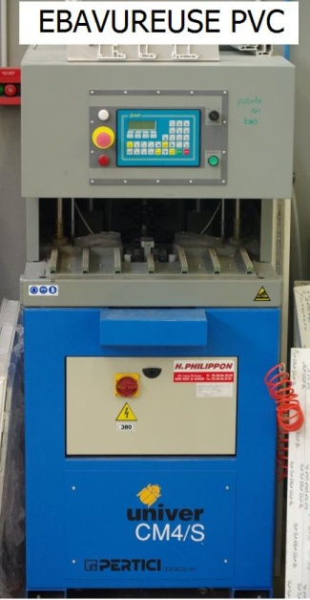
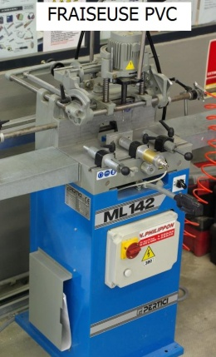
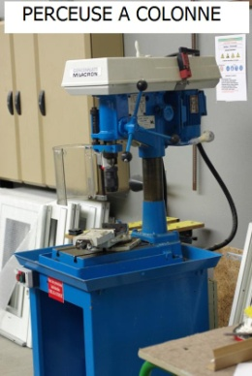
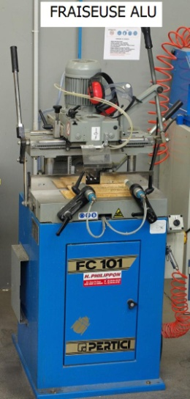
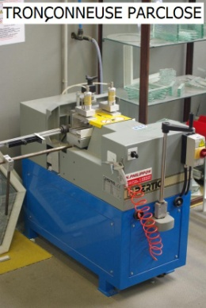
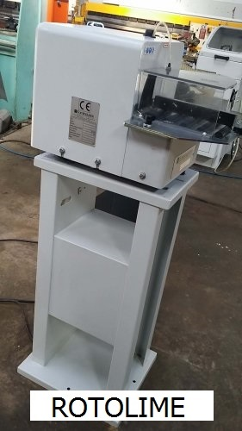

 | RISQUES |  |  | RISQUES |  |  | RISQUES |  |  | RISQUES |  |  | RISQUES |  |  | RISQUES
0 | ? | Risque électrique | 0 | ? | Risque électrique | 0 | ? | Risque électrique | 0 | ? | Risque électrique | 0 | ? | Risque électrique | 0 | ? | Risque électrique
0 | ? | Risque de coupure | 0 | ? | Risque de coupure | 0 | ? | Risque de coupure | 0 | ? | Risque de coupure | 0 | ? | Risque de coupure | 0 | ? | Risque de coupure
0 | ? | Risque d'écrasement | 0 | ? | Risque d'écrasement | 0 | ? | Risque d'écrasement | 0 | ? | Risque d'écrasement | 0 | ? | Risque d'écrasement | 0 | ? | Risque d'écrasement
0 | ? | Risque de glissade | 0 | ? | Risque de glissade | 0 | ? | Risque de glissade | 0 | ? | Risque de glissade | 0 | ? | Risque de glissade | 0 | ? | Risque de glissade
0 | ? | Risque projection de copeaux | 0 | ? | Risque projection de copeaux | 0 | ? | Risque projection de copeaux | 0 | ? | Risque projection de copeaux | 0 | ? | Risque projection de copeaux | 0 | ? | Risque projection de copeaux
0 | ? | Risque sonore | 0 | ? | Risque sonore | 0 | ? | Risque sonore | 0 | ? | Risque sonore | 0 | ? | Risque sonore | 0 | ? | Risque sonore
0 | ? | Risque blessure d'autrui | 0 | ? | Risque blessure d'autrui | 0 | ? | Risque blessure d'autrui | 0 | ? | Risque blessure d'autrui | 0 | ? | Risque blessure d'autrui | 0 | ? | Risque blessure d'autrui
 | 0 | Mettre des "x" dans les bonnes cases |  | 0 | Mettre des "x" dans les bonnes cases |  | 0 | Mettre des "x" dans les bonnes cases |  | 0 | Mettre des "x" dans les bonnes cases |  | 0 | Mettre des "x" dans les bonnes cases |  | 0 | Mettre des "x" dans les bonnes cases
 |  | 10 |  |  | 12 |  |  | 4 |  |  | 14 |  |  | 8 |  |  | 6

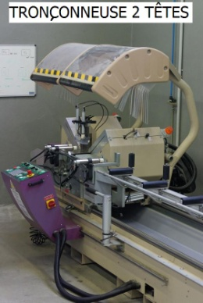
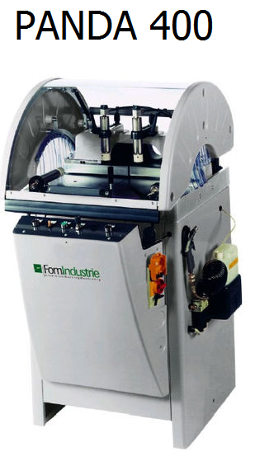
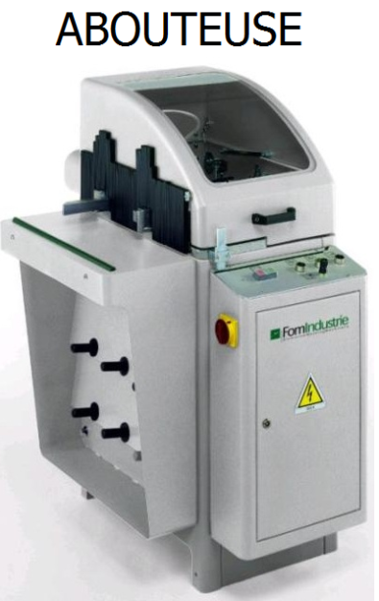
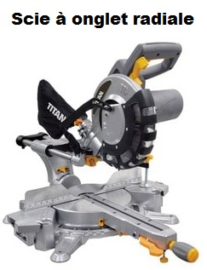

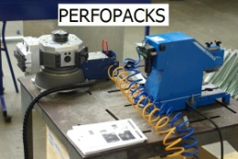
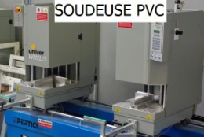

 | RISQUES |  |  | RISQUES |  |  | RISQUES |  |  | RISQUES |  |  | RISQUES |  |  | RISQUES
0 | ? | Risque électrique | 0 | ? | Risque électrique | 0 | ? | Risque électrique | 0 | ? | Risque électrique | 0 | ? | Risque électrique | 0 | ? | Risque électrique
0 | ? | Risque de coupure | 0 | ? | Risque de coupure | 0 | ? | Risque de coupure | 0 | ? | Risque de coupure | 0 | ? | Risque de coupure | 0 | ? | Risque de coupure
0 | ? | Risque d'écrasement | 0 | ? | Risque d'écrasement | 0 | ? | Risque d'écrasement | 0 | ? | Risque d'écrasement | 0 | ? | Risque d'écrasement | 0 | ? | Risque d'écrasement
0 | ? | Risque de glissade | 0 | ? | Risque de glissade | 0 | ? | Risque de glissade | 0 | ? | Risque de glissade | 0 | ? | Risque de glissade | 0 | ? | Risque de glissade
0 | ? | Risque projection de copeaux | 0 | ? | Risque projection de copeaux | 0 | ? | Risque projection de copeaux | 0 | ? | Risque projection de copeaux | 0 | ? | Risque projection de copeaux | 0 | ? | Risque projection de copeaux
0 | ? | Risque sonore | 0 | ? | Risque sonore | 0 | ? | Risque sonore | 0 | ? | Risque sonore | 0 | ? | Risque sonore | 0 | ? | Risque sonore
0 | ? | Risque blessure d'autrui | 0 | ? | Risque blessure d'autrui | 0 | ? | Risque blessure d'autrui | 0 | ? | Risque blessure d'autrui | 0 | ? | Risque blessure d'autrui | 0 | ? | Risque blessure d'autrui
 | 0 | Mettre des "x" dans les bonnes cases |  | 0 | Mettre des "x" dans les bonnes cases |  | 0 | Mettre des "x" dans les bonnes cases |  | 0 | Mettre des "x" dans les bonnes cases |  | 0 | Mettre des "x" dans les bonnes cases |  | 0 | Mettre des "x" dans les bonnes cases
 |  | 12 |  |  | 8 |  |  | 6 |  |  | 4 |  |  | 4 |  |  | 10

Alimentation électrique = risque électrique
Outils tranchant accessible = risque de coupure
Projection de copeaux = risque blessure autrui
 |  | Atelier pose & miroiterie

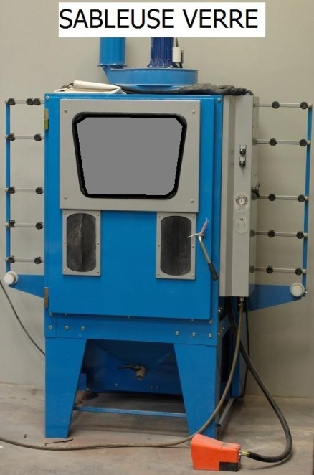
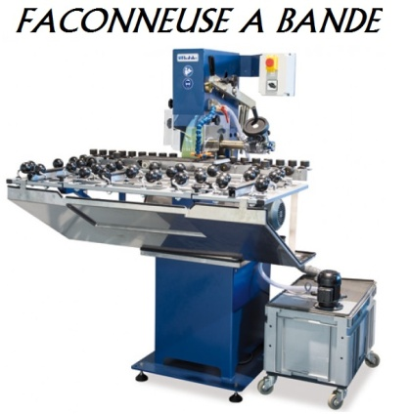
 |  | RECTILIGNE
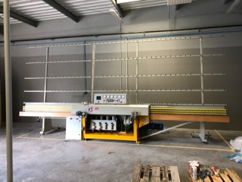
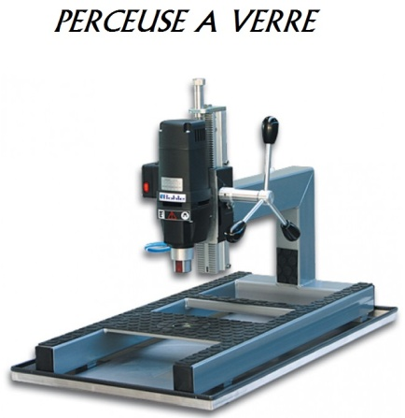

 | RISQUES |  |  | RISQUES |  |  | RISQUES |  |  | RISQUES
0 | ? | Risque électrique | 0 | ? | Risque électrique | 0 | ? | Risque électrique | 0 | ? | Risque électrique
0 | ? | Risque de coupure | 0 | ? | Risque de coupure | 0 | ? | Risque de coupure | 0 | ? | Risque de coupure
0 | ? | Risque d'écrasement | 0 | ? | Risque d'écrasement | 0 | ? | Risque d'écrasement | 0 | ? | Risque d'écrasement
0 | ? | Risque de glissade | 0 | ? | Risque de glissade | 0 | ? | Risque de glissade | 0 | ? | Risque de glissade
0 | ? | Risque projection de copeaux | 0 | ? | Risque projection de copeaux | 0 | ? | Risque projection de copeaux | 0 | ? | Risque projection de copeaux
0 | ? | Risque sonore | 0 | ? | Risque sonore | 0 | ? | Risque sonore | 0 | ? | Risque sonore
0 | ? | Risque blessure d'autrui | 0 | ? | Risque blessure d'autrui | 0 | ? | Risque blessure d'autrui | 0 | ? | Risque blessure d'autrui
 | 0 | Mettre des "x" dans les bonnes cases |  | 0 | Mettre des "x" dans les bonnes cases |  | 0 | Mettre des "x" dans les bonnes cases |  | 0 | Mettre des "x" dans les bonnes cases
 |  | 10 |  |  | 6 |  |  | 6 |  |  | 6

FRAISEUSE ALU
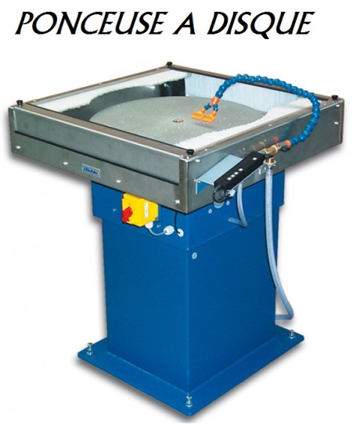
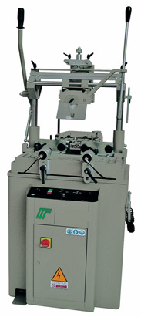
 |  |  |  | MEULEUSE
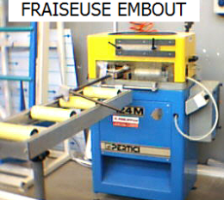

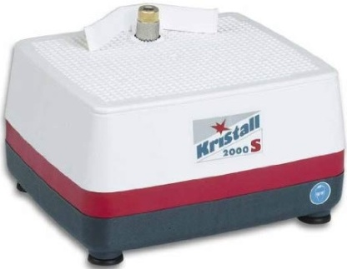

 | RISQUES |  |  | RISQUES |  |  | RISQUES |  |  | RISQUES
0 | ? | Risque électrique | 0 | ? | Risque électrique | 0 | ? | Risque électrique | 0 | ? | Risque électrique
0 | ? | Risque de coupure | 0 | ? | Risque de coupure | 0 | ? | Risque de coupure | 0 | ? | Risque de coupure
0 | ? | Risque d'écrasement | 0 | ? | Risque d'écrasement | 0 | ? | Risque d'écrasement | 0 | ? | Risque d'écrasement
0 | ? | Risque de glissade | 0 | ? | Risque de glissade | 0 | ? | Risque de glissade | 0 | ? | Risque de glissade
0 | ? | Risque projection de copeaux | 0 | ? | Risque projection de copeaux | 0 | ? | Risque projection de copeaux | 0 | ? | Risque projection de copeaux
0 | ? | Risque sonore | 0 | ? | Risque sonore | 0 | ? | Risque sonore | 0 | ? | Risque sonore
0 | ? | Risque blessure d'autrui | 0 | ? | Risque blessure d'autrui | 0 | ? | Risque blessure d'autrui | 0 | ? | Risque blessure d'autrui
 | 0 | Mettre des "x" dans les bonnes cases |  | 0 | Mettre des "x" dans les bonnes cases |  | 0 | Mettre des "x" dans les bonnes cases |  | 0 | Mettre des "x" dans les bonnes cases
 |  | 6 |  |  | 8 |  |  | 8 |  |  | 12

 |  | FOUR FUSING |  | CARRELETTE
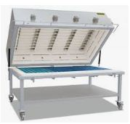
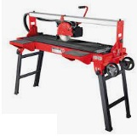

 | RISQUES |  |  | RISQUES
0 | ? | Risque électrique | 0 | ? | Risque électrique
0 | ? | Risque de coupure | 0 | ? | Risque de coupure
0 | ? | Risque d'écrasement | 0 | ? | Risque d'écrasement
0 | ? | Risque de glissade | 0 | ? | Risque de glissade
0 | ? | Risque projection de copeaux | 0 | ? | Risque projection de copeaux
0 | ? | Risque sonore | 0 | ? | Risque sonore
0 | ? | Risque blessure d'autrui | 0 | ? | Risque blessure d'autrui
 | 0 | Mettre des "x" dans les bonnes cases |  | 0 | Mettre des "x" dans les bonnes cases
 |  | 6 |  |  | 12

Attestation
T^{er}
MINI STAGE SECURITE

 |  |  |  |  |  |  | Bac Professionnel Menuiserie Aluminium Verre
ATTESTATION DE SUIVI

 | GRETA | Première CAP | Terminale CAP | Seconde BAC | Première BAC | Terminale BAC | ???
Elève : | Nom ??? |  |  |  | Classe : | Terminale BAC

DATE : | 2025-09-15

1 - QUIZZ
0 | SECURITE SUR CHANTIER /16 pts
0 | SECURITE A L'ATELIER /12 pts
0 | SECURITE EN CLASSE /14 pts
0 | LES PRODUITS DANGEREUX /8 pts
0 | RISQUE D'INCENDIE /12 pts

2 - PLAN DES ATELIERS
0 | REPERAGE DES EXTINCTEURS, COUPS DE POING et SORTIES de SECOURS /20 pts

3 - SECURITE MACHINES
0 | RISQUES SUR LES MACHINES /178 pts

 |  |  |  | Validé à 14/20 |  | STAGE A REFAIRE
TOTAL : | 0 | sur 260 |  | STAGE A REFAIRE

 | 0.00 | sur 20

Signature de l'élève/stagiaire |  |  |  |  | Signature du professeur M. Le Corre

Lycée des métiers de l'habitat et de l'industrie de Gelos |  |  |  |  |  |  | Page 1 sur 3

